모델링 에셋
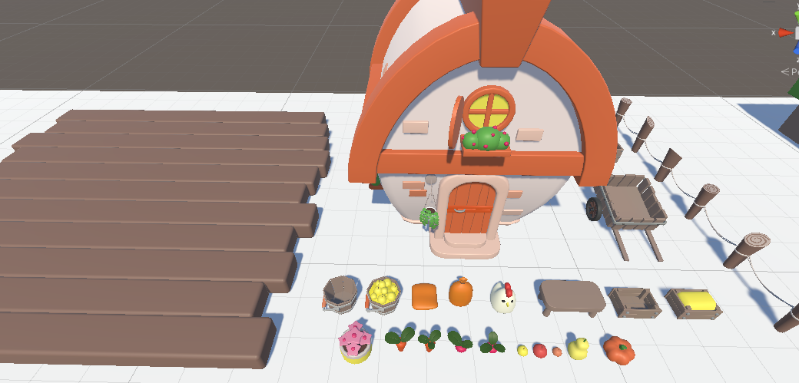
작물 노랑
Farm_Islands 에셋 |  | 1블럭 | 바닥
 |  |  | 집
 |  |  | 조그만 밭
 |  |  | 수레
 |  |  | 울타리
 |  |  | 기타 등
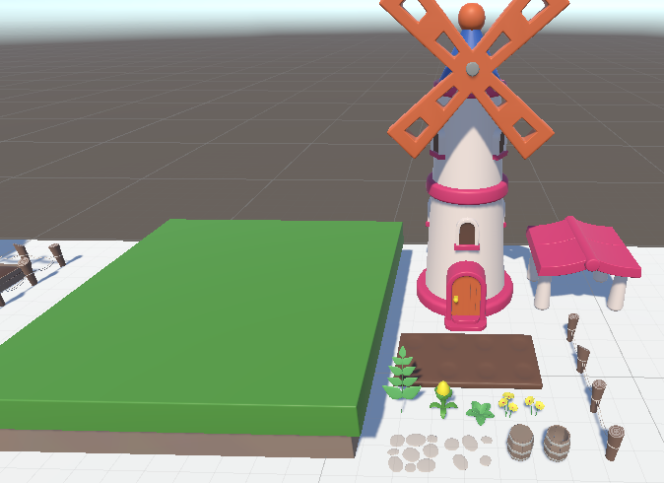
 |  | 2블럭 | 바닥
 |  |  | 풍차 집
 |  |  | 지붕
 |  |  | 평평한 땅
 |  |  | 꽃, 새싹
 |  |  | 기타 등
 |  | 3블럭 | 바닥
 |  |  | 노란 건물
 |  |  | 토마토 관련
 |  |  | 수레
 |  |  | 삽?

 |  | 4블럭 | 노란 건물
 |  |  | 농사 땅
 |  |  | 테이블
 |  |  | 쌀 관련
 |  |  | 괭이?

 |  | 5블럭 | 농장
 |  |  | 나무
 |  |  | 젖소?
 |  |  | 소 먹이통
 |  |  | 울타리
 |  |  | 바위

 |  | 6블럭 | 집
 |  |  | 나무
 |  |  | 연못
 |  |  | 화분
 |  |  | 바위
 |  |  | 돼지
 |  |  | 울타리

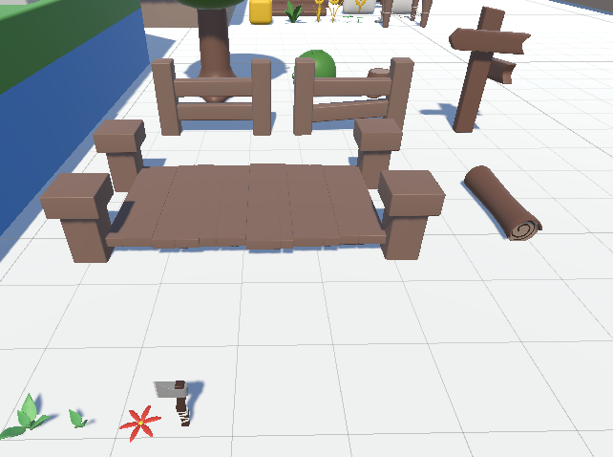
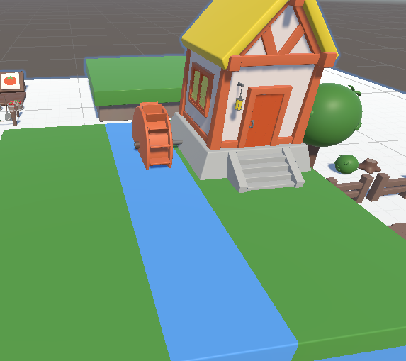
 |  | 7블럭 | 집
 |  |  | 물레방아
 |  |  | 나무
 |  |  | 도끼

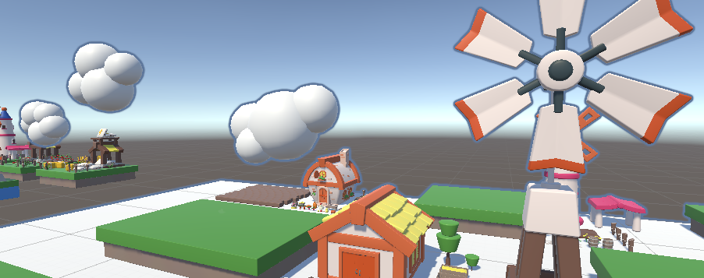
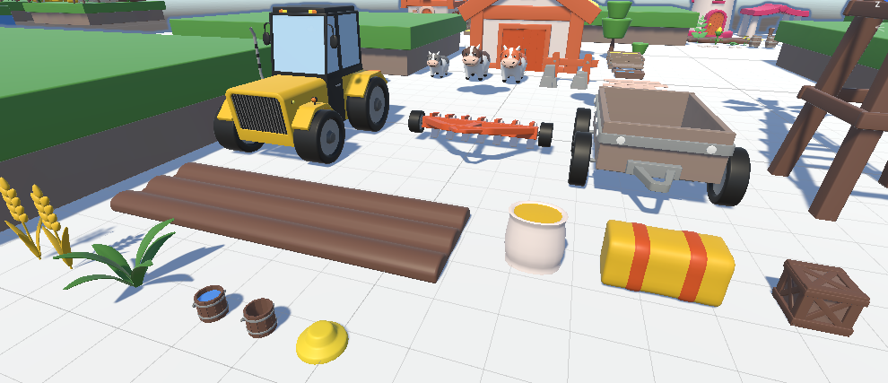
 |  | 8블럭 | 풍차
 |  |  | 트랙터
 |  |  | 수레
 |  |  | 농사 땅
 |  |  | 가방
 |  |  | 박스
 |  |  | 벼
 |  |  | 잔디
 |  |  | 물웅덩이
 |  |  | 모자
 |  | 9블럭 | 집
 |  |  | 사다리
 |  |  | 나무 2개
 |  |  | 우물
 |  |  | 벤치
 |  |  | 꽃밭
 |  |  | 물뿌리개

 |  | 10블럭 | 집
 |  |  | 노란나무
 |  |  | 테이블
 |  |  | 의자
 |  |  | 양봉도구
 |  |  | 통
 |  |  | 벌
 |  |  | 장화
 |  |  | 꿀

쓸만한 에셋
skybox | Fantasy Skybox FREE | 2D Sky | Unity Asset Store
버튼UI | Buttons Set | 2D GUI | Unity Asset Store
아이템 픽업 파티클 |  | https://assetstore.unity.com/packages/vfx/item-pickup-vfx-urp-241404
음식 | Food FREE - Low Poly Asset Pack by ithappy | 3D Food | Unity Asset Store
오브젝트 설명 |  | Object Insights Highlighter | Systems | Unity Asset Store
아이템 터질때 연출 |  | Break Items - Toon VFX | VFX Particles | Unity Asset Store

UI후보 | https://assetstore.unity.com/packages/2d/gui/icons/2d-casual-ui-hd-82080
 | https://assetstore.unity.com/packages/2d/gui/extra-clean-ui-138812
 | https://assetstore.unity.com/packages/2d/gui/match-3-game-interface-design-kit-289477
 | https://assetstore.unity.com/packages/2d/gui/hyper-casual-mobile-gui-268659

캐릭터 및 NPC
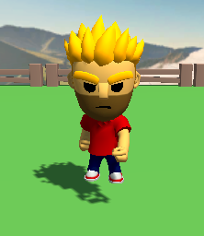
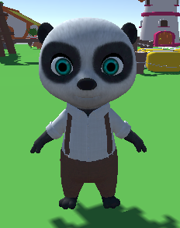
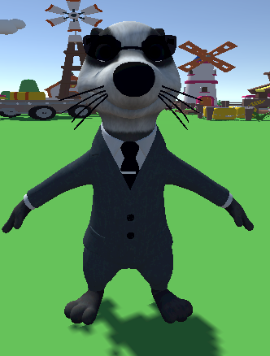
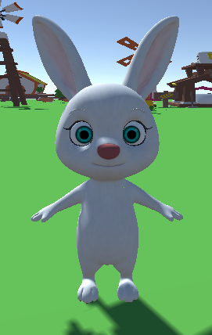
플레이어(나)
 | 토마토 상인 | 마을이장 | 상인 | NPC

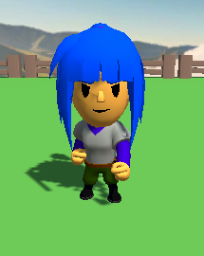
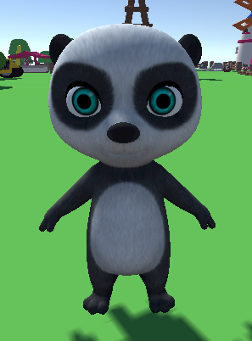
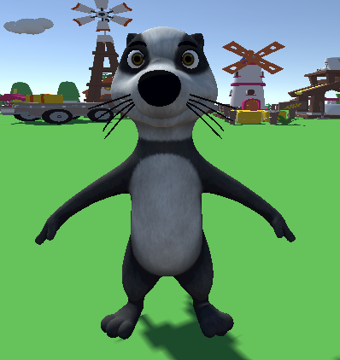
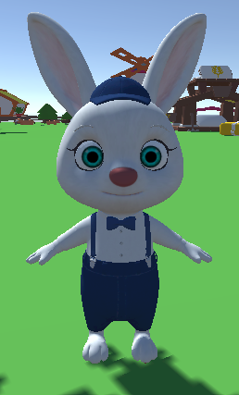
 | 쌀 농부1 | 쌀 농부2 |  | 양봉

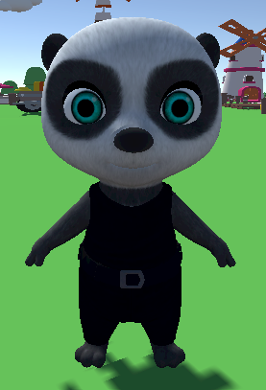
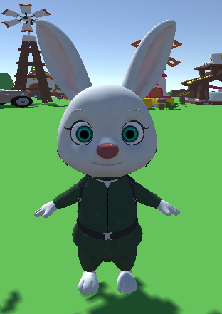
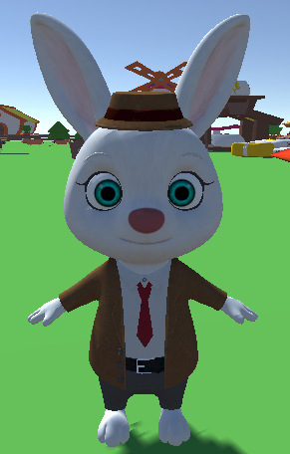
 | 옥수수 | 채소 |  | 동물

